SST
Santé sécurité au travail

Sources de risque
 | Risques liés à la manipulation des matériaux
1. Exposition aux poussières de ciment et adjuvants :
Risque de problèmes respiratoires (irritation des voies respiratoires, asthme) en cas d’inhalation prolongée.
Risque de brûlures chimiques en cas de contact avec des produits irritants.
2. Exposition au superplastifiant et accélérants :
Risque de réactions allergiques ou irritations cutanées en cas de contact prolongé avec la peau.
Risque d'inhalation de vapeurs pouvant causer des irritations des voies respiratoires.
3. Manipulation des équipements d'impression 3D (bras, pompe, tuyaux, cuve) :
Accidents mécaniques dus à l’utilisation des équipements (risques de coupures, blessures par pincement).
Risque de brulures en cas de manipulation de composants chauds (pompe, tuyaux).
 | Risques liés à la gestion de la sécurité du personnel
1. Chutes et trébuchements :
Risque de glissade sur des surfaces humides (béton humide) dans l’atelier ou autour de la zone de travail.
2. Manque de formation ou sensibilisation :
Risque d’erreur humaine lors de la manipulation des matériaux ou des équipements si les opérateurs ne sont pas correctement formés.
3. Accidents en cas de non-utilisation des EPI :
Risque de brûlures chimiques, de contamination cutanée, d'irritations oculaires si les équipements de protection individuelle (gants, lunettes, masques, etc.) ne sont pas utilisés correctement.
 | Risques liés à la procédure d’impression
1. Blocage ou défaillance des équipements d’impression :
Obstruction des buses ou des tuyaux causée par un béton trop dense ou par une erreur dans le dosage des matériaux.
2. Prise trop rapide du béton :
Obstruction de la buse ou défaillance du système d’impression si la prise du béton est trop rapide et que le matériau se solidifie avant d’être extrudé.

Produits chimique
Lors de nos essaies, les seuls produits chimiques pouvant entrainer des risques sont les suivant.
Produit 1 : | Superlastifiant | MasterGlenium 7925
Pictogramme de risque
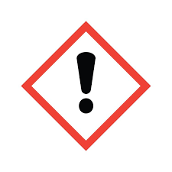 | "Warning"
Mesures de protection individuel
Respiration : Masque P100 ou ABEK (vapeurs chimiques).
Mains : Gants en nitrile ou néoprène (EN 374-1).
Yeux : Lunettes de sécurité ou écran facial (EN 166).
Corps : Combinaison Tyvek® et tablier en PVC (EN 14605).
Pieds : Bottes de sécurité en nitrile ou PVC (EN ISO 20345 S4/S5).
Mesures de protection collective
Ventilation contrôlée : Hottes chimiques et systèmes d’aspiration.
Stockage sécurisé : Armoires conformes aux normes de sécurité.
Gestion des déversements : Kits d’urgence et procédures de neutralisation.
Systèmes d’urgence : Douches de sécurité et rince-yeux accessibles.
Produit 2 : | Accélérateur | Master Roc SA160
Pictogramme de risque
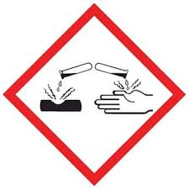 | "corrosive"
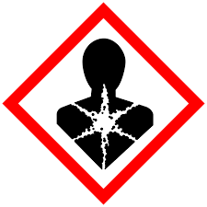 | "Health hazard"
Mesures de protection individuel
Respiration : Masque P100 ou ABEK (vapeurs chimiques).
Mains : Gants en nitrile ou néoprène (EN 374-1).
Yeux : Lunettes de sécurité ou écran facial (EN 166).
Corps : Combinaison Tyvek® et/ou tablier en PVC (EN 14605).
Pieds : Bottes de sécurité en nitrile ou PVC (EN ISO 20345 S4/S5).
Mesures de protection collective
Ventilation : Hottes chimiques et aspiration localisée (NF X15-211).
Stockage : Armoires sécurisées et séparation des substances (NF EN 14470-1).
Déversements : Kits d’urgence et barrages absorbants (ISO 11014).
Systèmes d’urgence : Douches et rince-yeux (ANSI Z358.1).
Formation : WHMIS (SIMDUT) et accès aux FDS.
Remarque: il faut exgalement prendre en compte le fait que la préparation du bétons requière également des protection afin d'éviter une inhalation des poussières ou des éclaboussure lors de la réalisation du bétons mais les équipement prévus pour l'utilisation des produit chimique est suffisant pour pallier a ces problèmes.

En cas de déverssement en laboratoire
Personal precautions, protective equipment and emergency procedures |  | Avoid breathing dust/ fume/ gas/ mist/ vapors/ spray. Wear eye/face protection. Use personal protective clothing. Handle in accordance with good building materials hygiene and safety practice.
Environmental precautions |  | Contain contaminated water/firefighting water. Do not discharge into drains/surface waters/groundwater.
Methods and materials for containment and cleaning up |  | Pick up with suitable appliance and dispose of. Dispose of absorbed material in accordance with regulations.

Gestion des déchets
 | Les résidut de béton du test seront placer dans des bacs prévus pour les déchet de construction et seront ensuite envoyer dans un ieux qui s'occupera sois de s'en débarasser sois de les recyclés

